Solicitud gráfica
 | Área: | Matemáticas |  |  | Fecha:
 | Grado: | 10
 | Título del tema: | La estadística |  |  | ¿Cuaderno de estudio o recurso? | Recurso
 | Editor: | Lizzie Zambrano |  |  | Motor del recurso | M101

 | Código guión o recurso: | MA_10_06_CO_REC_90 | ← Para determinar este código, visite la hoja de Ayuda
 |  |  |  |  | ESPECIFICACIÓN DE ARCHIVOS A ENTREGAR
Núm. | Archivo Shutterstock o ruta en web | Imagen para: | Tipo | Ubicación de la imagen en el recurso M101 | Nombre imagen SMALL | Tamaño imagen SMALL | Nombre imagen ZOOM | Tamaño imagen ZOOM | Descripción | Observaciones
IMG01 | 106378517 | Recurso M101 | Ilustración | Contenido | MA_10_06_CO_REC_90_IMG01n.png | 286 x 286 px | MA_10_06_CO_REC_90_IMG01a.png | 500 x 500 px | Grupo de estudiantes Shutterstock: 184322474 Pregunta #2 | 
IMG02 | 305251634 | Recurso M101 | Ilustración | Contenido | MA_10_06_CO_REC_90_IMG02n.png | 286 x 286 px | MA_10_06_CO_REC_90_IMG02a.png | 500 x 500 px | imagen de famailia en una cena. Shutterstock: 172787702 Pregunta #4 | 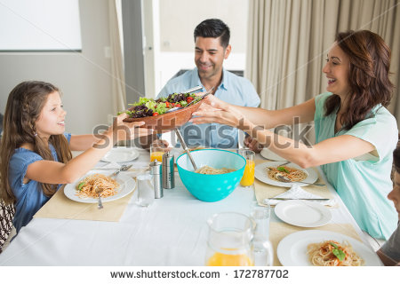
IMG03 | 303661565 | Recurso M101 | Ilustración | Contenido | MA_10_06_CO_REC_90_IMG03n.png | 286 x 286 px | MA_10_06_CO_REC_90_IMG03a.png | 500 x 500 px | Imagen de Medellí Shutterstock: 374513791 Pregunta 7 | 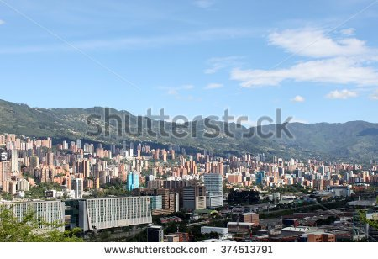
IMG04 | 188407520 | Recurso M101 |  |  | #N/A | #N/A | #N/A | #N/A | Ignorar esta imagen
IMG05 | 157594730 | Recurso M101 |  |  | #N/A | #N/A | #N/A | #N/A | Ignorar esta imagen

